Лист 1
Прайс-лист
МИР ПРЯЖИ

В валюте: руб. (курс 1).
Цены указаны на 07.08.2020

№ | Номенклатура/ Характеристика номенклатуры | Описание | Изображение | Артикул | Цена | Ед. | Остаток | Ссылка на сайт
 | Диск керамический CERATOUCH CRT-002 45мм | Диск керамический CERATOUCH CRT-002 45мм |  | CRT-002 | 663.40 |  |  | Изображение
 | Диск керамический CERATOUCH CRT-002 45мм |  |  |  | 663.40 | шт | 324 | Изображение
 | Дисковый нож "синель", 60мм, CHN-1 | Дисковый нож "синель", 60мм, CHN-1 |  | CHN-1 | 1375.37 |  |  | Изображение
 | Дисковый нож "синель", 60мм, CHN-1 |  |  |  | 1375.37 | шт | 32 | Изображение
 | Запасное лезвие "Hemline" ER4097 для раскройного ножа | Запасное лезвие "Hemline" ER4097 для раскройного ножа |  | ER4097 | 159.42 |  |  | Изображение
 | Запасное лезвие "Hemline" ER4097 для раскройного ножа |  |  |  | 159.42 | шт | 1 | Изображение
 | Запасное лезвие DAFA для раскроечного ножа, d = 45 мм | Запасное лезвие DAFA для раскроечного ножа, d = 45 мм | 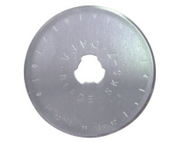 | RB-01 | 50.20 |  |  | Изображение
 | Запасное лезвие DAFA для раскроечного ножа, d = 45 мм |  |  |  | 50.20 | шт | 583 | Изображение
 | Запасное лезвие АВ-10 для ножа 180black | Запасное лезвие АВ-10 для ножа 180black | 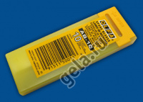 | 3801, АВ-10 | 100.06 |  |  | Изображение
 | Запасное лезвие АВ-10 для ножа 180black |  |  |  | 100.06 | шт | 3 | Изображение
 | Запасные лезвие "Gamma" SBK-028 d 28 мм в блистере 2шт. | Запасные лезвие "Gamma" SBK-028 d 28 мм в блистере 2шт. | 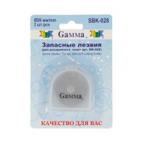 | SBK-028 | 157.60 |  |  | Изображение
 | Запасные лезвие "Gamma" SBK-028 d 28 мм в блистере 2шт. |  |  |  | 157.60 | шт | 5 | Изображение
 | Запасой диск для ножа RTY-2/G. 45 мм 1 шт. RB45-1 | Запасой диск для ножа RTY-2/G. 45 мм 1 шт. RB45-1 |  | RB45-1 | 788.89 |  |  | Изображение
 | Запасой диск для ножа RTY-2/G. 45 мм 1 шт. RB45-1 |  |  |  | 788.89 | шт | 2 | Изображение
 | Лезвие запасное КВ-4-F/5 для ножа АК-4, 3566 | Лезвие запасное КВ-4-F/5 для ножа АК-4, 3566 |  | 3566, КВ-4-F/5 | 112.82 |  |  | Изображение
 | Лезвие запасное КВ-4-F/5 для ножа АК-4, 3566 |  |  |  | 112.82 | шт | 2 | Изображение
 | Лезвие запасное КВ-4-R/5 для ножа АК-4, 3565 | Лезвие запасное КВ-4-R/5 для ножа АК-4, 3565 |  | 3565, КВ-4-R/5 | 222.08 |  |  | Изображение
 | Лезвие запасное КВ-4-R/5 для ножа АК-4, 3565 |  |  |  | 222.08 | шт | 2 | Изображение
 | Лезвие запасное КВ-4-S/5 для ножа АК-4, 3564 | Лезвие запасное КВ-4-S/5 для ножа АК-4, 3564 |  | 3564, КВ-4-S/5 | 132.42 |  |  | Изображение
 | Лезвие запасное КВ-4-S/5 для ножа АК-4, 3564 |  |  |  | 132.42 | шт | 1 | Изображение
 | Мат "Hemline" ER4093 для раскройного ножа, мини, 300х220 мм | Мат "Hemline" ER4093 для раскройного ножа, мини, 300х220 мм | 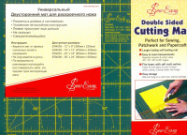 | ER4093 | 237.51 |  |  | Изображение
 | Мат "Hemline" ER4093 для раскройного ножа, мини, 300х220 мм |  |  |  | 237.51 | шт | 2 | Изображение
 | МАТ ДЛЯ ГЛАЖЕНИЯ АППЛИКАЦИЙ Размер: 31 х 30 см | Мат для аппликаций, многократного использования, 28х33см |  | 855 | 317.46 |  |  | Изображение
 | МАТ ДЛЯ ГЛАЖЕНИЯ АППЛИКАЦИЙ Размер: 31 х 30 см |  |  |  | 317.46 | шт | 24 | Изображение
 | Мат для раскройного ножа "Hemline" ER4091 двусторонний, 600x450 мм | Мат для раскройного ножа "Hemline" ER4091 двусторонний, 600x450 мм |  | ER4091 | 753.20 |  |  | Изображение
 | Мат для раскройного ножа "Hemline" ER4091 двусторонний, 600x450 мм |  |  |  | 753.20 | шт | 6 | Изображение
 | Мат для резки DK-001 «Gamma» А1 90х60 см | Мат для резки DK-001 «Gamma» А1 90х60 см | 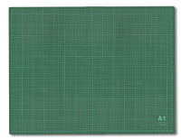 | DK-001 | 1400.00 |  |  | Изображение
 | Мат для резки DK-001 «Gamma» А1 90х60 см |  |  |  | 1400.00 | шт | 9 | Изображение
 | Мат для резки DK-002 «Gamma» А2 60х45 см | Мат для резки DK-002 «Gamma» А2 60х45 см | 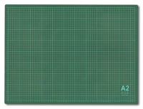 | DK-002 | 522.60 |  |  | Изображение
 | Мат для резки DK-002 «Gamma» А2 60х45 см |  |  |  | 522.60 | шт | 5 | Изображение
 | Мат для резки DK-003 «Gamma» 45x30 см формат А3/серо-зеленый | Мат для резки DK-003 «Gamma» 45x30 см формат А3/серо-зеленый | 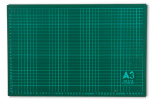 | DK-003 | 369.75 |  |  | Изображение
 | Мат для резки DK-003 «Gamma» 45x30 см формат А3/серо-зеленый |  |  |  | 369.75 | шт | 13 | Изображение
 | Мат для резки DK-004 «Gamma» 30*22 см | Мат для резки DK-004 «Gamma» 30*22 см | 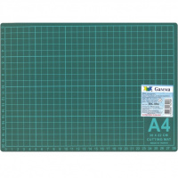 | DK-004 | 196.00 |  |  | Изображение
 | Мат для резки DK-004 «Gamma» 30*22 см |  |  |  | 196.00 | шт | 5 | Изображение
 | Мат для резки DKD-03 «Gamma» 45*30 см | Мат для резки DKD-03 «Gamma» 45*30 см | 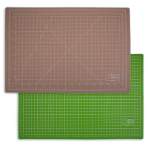 | DKD-03 | 534.00 |  |  | Изображение
 | Мат для резки DKD-03 «Gamma» 45*30 см |  |  |  | 534.00 | шт | 7 | Изображение
 | Мат для резки DKD-04 «Gamma» 30*22 см | Мат для резки DKD-04 «Gamma» 30*22 см | 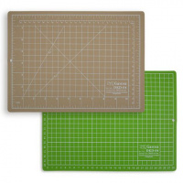 | DKD-04 | 288.00 |  |  | Изображение
 | Мат для резки DKD-04 «Gamma» 30*22 см |  |  |  | 288.00 | шт | 16 | Изображение
 | Набор дисковых лезвий Sew Easy ER4100 (зигзагообразное, пунктирное, волнистое) 45мм | Набор дисковых лезвий Sew Easy ER4100 (зигзагообразное, пунктирное, волнистое) 45мм |  | ER4100 | 437.41 |  |  | Изображение
 | Набор дисковых лезвий Sew Easy ER4100 (зигзагообразное, пунктирное, волнистое) 45мм |  |  |  | 437.41 | шт | 8 | Изображение
 | Нож дисковый CERATOUCH CRT-001 с керамическим диском 45мм | Нож дисковый CERATOUCH CRT-001 с керамическим диском 45мм |  | CRT-001 | 1123.50 |  |  | Изображение
 | Нож дисковый CERATOUCH CRT-001 с керамическим диском 45мм |  |  |  | 1123.50 | шт | 577 | Изображение
 | Нож дисковый раскройный | Нож дисковый раскройный | 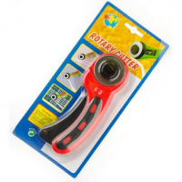 | 0334-4506MH | 283.60 |  |  | Изображение
 | Нож дисковый раскройный (0334-4506) |  |  |  | 283.60 | шт | 247 | Изображение
 | Нож для хобби, со сменным лезвием XCUT Docrafts® 9 мм | Нож для хобби, со сменным лезвием XCUT Docrafts® 9 мм |  | XCU255102 | 213.02 |  |  | Изображение
 | Нож для хобби, со сменным лезвием XCUT Docrafts® 9 мм |  |  |  | 213.02 | шт | 7 | Изображение
 | Нож для художественных работ "Mr.Painter" HKN-02 в блистере | Нож для художественных работ "Mr.Painter" HKN-02 в блистере |  | HKN-02 | 75.00 |  |  | Изображение
 | Нож для художественных работ "Mr.Painter" HKN-02 в блистере |  |  |  | 75.00 | шт | 9 | Изображение
 | Нож раскройный в блистере, d 45мм. | Нож раскройный в блистере, d 45мм. |  | DK-045d | 446.76 |  |  | Изображение
 | Нож раскройный в блистере, d 45мм. |  |  |  | 446.76 | шт | 5 | Изображение
 | Нож раскройный "Gamma" DKP-028 в блистере, d 28мм. | Нож раскройный "Gamma" DKP-028 в блистере, d 28мм. |  | DKP-028 | 369.00 |  |  | Изображение
 | Нож раскройный "Gamma" DKP-028 в блистере, d 28мм. |  |  |  | 369.00 | шт | 5 | Изображение
 | Нож раскройный "Gamma" DKP-045 в блистере, d 45мм. | Нож раскройный "Gamma" DKP--045 в блистере, d 45мм. |  | DKP-045 | 369.18 |  |  | Изображение
 | Нож раскройный "Gamma" DKP-045 в блистере, d 45мм. |  |  |  | 369.18 | шт | 1 | Изображение
 | Нож раскройный "Gamma" DKQ-028 d 28 мм | Нож раскройный в блистере, d 45мм. "GAMMA" | 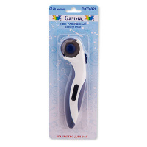 | DKQ-028 | 396.00 |  |  | Изображение
 | Нож раскройный "Gamma" DKQ-028 d 28 мм |  |  |  | 396.00 | шт | 1 | Изображение
 | Нож раскройный "Gamma" DKS-045 в блистере, d 45мм. | Нож раскройный "Gamma" DKS-045 в блистере, d 45мм. | 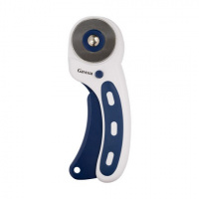 | DKS-045 | 288.00 |  |  | Изображение
 | Нож раскройный "Gamma" DKS-045 в блистере, d 45мм. |  |  |  | 288.00 | шт | 4 | Изображение
 | Нож роликовый раскройный "Gamma" DKM-018 d 18 мм | Нож роликовый раскройный "Gamma" DKM-018 d 18 мм | 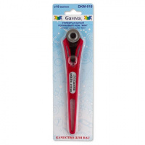 | DKM-018 | 352.43 |  |  | Изображение
 | Нож роликовый раскройный "Gamma" DKM-018 d 18 мм |  |  |  | 352.43 | шт | 2 | Изображение
 | Сменное лезвие для раскройных ножей ‘Standard’ 28 мм | Сменное лезвие для раскройных ножей ‘Standard’ 28 мм |  | 611373 | 345.14 |  |  | Изображение
 | Сменное лезвие для раскройных ножей ‘Standard’ 28 мм |  |  |  | 345.14 | шт | 1 | Изображение
 | Сменные лезвия для художественного ножа «Mr.Painter» BLD в блистере | Сменные лезвия для художественного ножа «Mr.Painter» BLD в блистере |  | BLD | 84.60 |  |  | Изображение
 | Сменные лезвия для художественного ножа «Mr.Painter» BLD в блистере |  |  |  | 84.60 | шт | 39 | Изображение
 | Специальное лезвие для ножа для техники "Синель", 60 мм | Специальное лезвие для ножа для техники "Синель", 60 мм |  | 610476 | 535.44 |  |  | Изображение
 | Специальное лезвие для ножа для техники "Синель", 60 мм |  |  |  | 535.44 | шт | 10 | Изображение

